NOTE INFORMATION
Vous nous adressez une demande d’optimisation
et dans ce cadre vous devez nous informer des points suivants :
- L'épaisseur des panneaux
- La référence du décor (ou à défaut nous indiquer si ton uni, bois...)
- La couleur, l’épaisseur et la position des CHANTS suivant le MENU DÉROULEUR
- La LONGUEUR (1ère colonne) détermine le sens du fil du bois (dans le cas d'un décor présentant un sens de fil)
- Nous indiquer le type de perçage et joindre un plan si nécessaire repéré sur la Ligne
Il est également important de nous communiquer une référence de chantier, un nom de client, une adresse de livraison avec un n° tél contact pour des recherches ultérieures
Décors présentant un sens de fil
Dans les formats de base de nos fournisseurs, tous les sens du fil sont dans la plus grande longueur de nos panneaux.
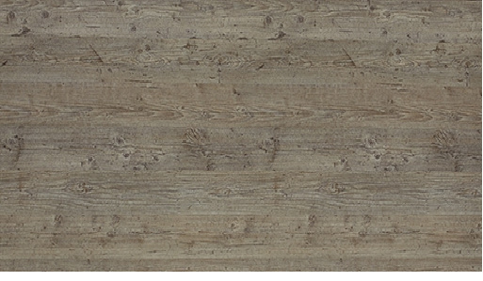

Sens de fil

LONGUEUR

